Data_AWAHAB_PSTI
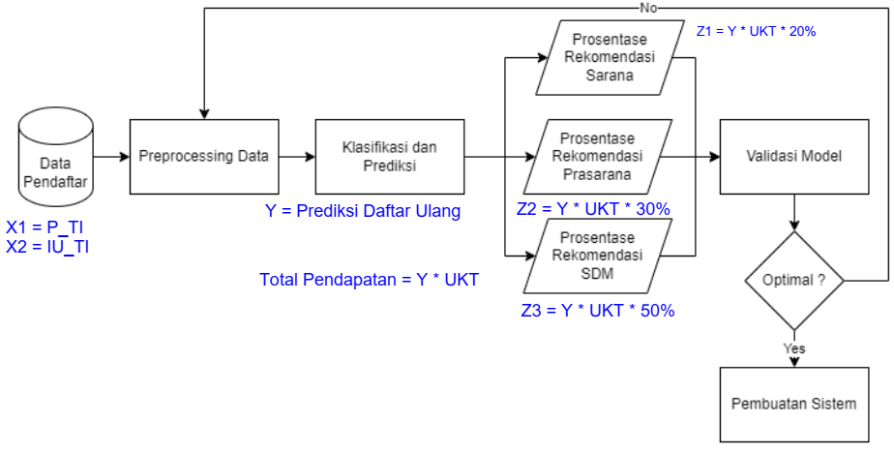
 |  |  |  |  | X1 |  |  |  | X2 | Y |  | UKT |  |  |  |  |  |  | Sarana | Prasarana | SDM
Tahun | P_SMA_TI | P_SMK_TI | P_MA_TI |  | P_TI | IU_SMA_TI | IU_SMK_TI | IU_MA_TI | IU_TI | DU_TI | Tahun | SPP | Heregistrasi | DPP | OSPEK | UTS&UAS |  | Total Pendapatan | Z1 | Z2 | Z3
2023 | 170 | 109 | 70 | 349 | 349 | 159 | 100 | 67 | 326 | 304 | 2023 | 1,800,000.00 | 300,000.00 | 2,000,000.00 | 500,000.00 | 200,000.00 | - | 1,459,200,000.00 | 291,840,000.00 | 437,760,000.00 | 729,600,000.00
2022 | 104 | 89 | 57 | 250 | 250 | 97 | 82 | 54 | 233 | 217 | 2022 | 1,600,000.00 | 150,000.00 | 1,800,000.00 | 400,000.00 | 150,000.00 |  | 889,700,000.00 | 177,940,000.00 | 266,910,000.00 | 444,850,000.00
2021 | 139 | 37 | 24 | 200 | 200 | 127 | 35 | 23 | 185 | 169 | 2021 | 1,400,000.00 | 150,000.00 | 1,600,000.00 | 400,000.00 | 150,000.00 |  | 625,300,000.00 | 125,060,000.00 | 187,590,000.00 | 312,650,000.00
2020 | 140 | 50 | 30 | 220 | 220 | 126 | 48 | 29 | 203 | 187 | 2020 | 1,400,000.00 | 150,000.00 | 1,600,000.00 | 400,000.00 | 150,000.00 |  | 691,900,000.00 | 138,380,000.00 | 207,570,000.00 | 345,950,000.00
2019 | 270 | 87 | 23 | 380 | 380 | 252 | 82 | 22 | 356 | 321 | 2019 | 1,350,000.00 | 100,000.00 | 1,550,000.00 | 300,000.00 | 150,000.00 |  | 1,107,450,000.00 | 221,490,000.00 | 332,235,000.00 | 553,725,000.00
2018 | 250 | 100 | 50 | 400 | 400 | 228 | 93 | 46 | 367 | 338 | 2018 | 1,200,000.00 | 100,000.00 | 1,400,000.00 | 200,000.00 | 150,000.00 |  | 1,030,900,000.00 | 206,180,000.00 | 309,270,000.00 | 515,450,000.00
2017 | 248 | 84 | 28 | 360 | 360 | 229 | 79 | 27 | 335 | 309 | 2017 | 1,200,000.00 | 100,000.00 | 1,400,000.00 | 200,000.00 | 150,000.00 |  | 942,450,000.00 | 188,490,000.00 | 282,735,000.00 | 471,225,000.00
2016 | 158 | 95 | 32 | 285 | 285 | 147 | 87 | 30 | 264 | 250 | 2016 | 1,200,000.00 | 100,000.00 | 1,400,000.00 | 200,000.00 | 150,000.00 |  | 762,500,000.00 | 152,500,000.00 | 228,750,000.00 | 381,250,000.00
2015 | 151 | 76 | 73 | 300 | 300 | 144 | 71 | 68 | 283 | 263 | 2015 | 1,200,000.00 | 100,000.00 | 1,400,000.00 | 200,000.00 | 150,000.00 |  | 802,150,000.00 | 160,430,000.00 | 240,645,000.00 | 401,075,000.00
2014 | 153 | 80 | 34 | 267 | 267 | 141 | 74 | 31 | 246 | 234 | 2014 | 1,200,000.00 | 100,000.00 | 1,400,000.00 | 200,000.00 | 150,000.00 |  | 713,700,000.00 | 142,740,000.00 | 214,110,000.00 | 356,850,000.00
2013 | 163 | 58 | 19 | 240 | 240 | 154 | 54 | 18 | 226 | 206 | 2013 | 1,200,000.00 | 100,000.00 | 1,400,000.00 | 200,000.00 | 150,000.00 |  | 628,300,000.00 | 125,660,000.00 | 188,490,000.00 | 314,150,000.00

 | Keterangan:
 | P | Pendaftar
 | IU | Ikut Ujian

